Баг-репорты
id | Краткое описание |  | Шаги | Фактический Результат | Ожидаемый Результат | Вложения | Серьезность | Приоритет | Статус | Окружение
bg1 | Адрес не соотвествует формату «Город Улица Дом Офис» в блоке «Контакты» | FE | 1.Открыть блок «Контакты» в футере | Адрес не соотвествует формату «Город Улица Дом Офис» | Адрес соотвествует формату «Город Улица Дом Офис» |  | Minor | Med | Open | Windows 10 x64 19044.1889 Chrome x64 105.0.5195.102
bg2 | Номера телефона не соотвествует формату «+7 xxx xxx xx xx» в блоке «Контакты» | FE | 1.Открыть блок «Контакты» в футере | Номера телефона не соотвествует формату «+7 xxx xxx xx xx» | Номера телефона соотвествует формату «+7 xxx xxx xx xx» |  | Minor | High | Open | Windows 10 x64 19044.1889 Chrome x64 105.0.5195.102
bg3 | Грамматическая ошибка в email адресе в блоке «Контакты» | FE | 1.Открыть блок «Контакты» в футере | www.foodbuzz@gmail,com | www.foodbuzz@gmail.com |  | Trivial | Med | Open | Windows 10 x64 19044.1889 Chrome x64 105.0.5195.102
bg4 | Неверно указан «контакт поддержки (skype)» в блоке «Контакты» | FE | 1.Открыть блок «Контакты» в футере | В блоке указан E-mail адрес | В блоке указан контакт пользователя в skype |  | Minor | Med | Open | Windows 10 x64 19044.1889 Chrome x64 105.0.5195.102
bg5 | Неверная локализация дней недели в блоке «Часы работы» | FE | 1.Открыть блок «Часы работы» в футере | Дни недели отображаются на английском языке | Дни недели отображаются на русском языке |  | Minor | Med | Open | Windows 10 x64 19044.1889 Chrome x64 105.0.5195.102
bg6 | Неверная локализация плейсхолдера в блоке «Подписка на рассылку» | FE | 1.Открыть блок «Подписка на рассылку» в футере | Плейсхолдер отображается на английском языке с текстом «Your Email» | Плейсхолдер отображается на русском языке с текстом «Подписка на рассылку» |  | Minor | Med | Open | Windows 10 x64 19044.1889 Chrome x64 105.0.5195.102
bg7 | Неверный текс описания в блоке «Подписка на рассылку» | FE | 1.Открыть блок «Подписка на рассылку» в футере | Текст описания: «Подпишитесь на нашу рассылку! Обещаем, что спама не будет.» | Текст описания: «Укажите email и получите 15% скидки» | 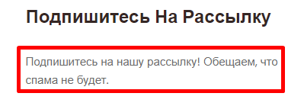 | Minor | High | Open | Windows 10 x64 19044.1889 Chrome x64 105.0.5195.102
bg8 | Неверная локализация текста кнопки в блоке «Подписка на рассылку» | FE | 1.Открыть блок «Подписка на рассылку» в футере | Кнопка отображается с текстом на английском языке: «SUBSCRIBE!» | Кнопка отображается с текстом на русском языке: «Подписаться» | 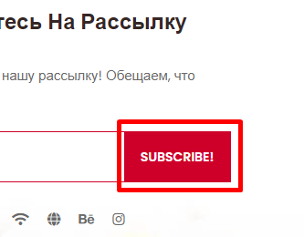 | Minor | Med | Open | Windows 10 x64 19044.1889 Chrome x64 105.0.5195.102
bg9 | 404 ошибка при подтверждении подписки и вызове модального окна в блоке «Подписка на рассылку» | FE | 1.Открыть блок «Подписка на рассылку» в футере 2.Ввести валидный email в поле ввода 3.Подтвердить ввод email | Форма не отправляет email, модальное окно не отображается, открывается заглушка 404 | После отправки email – отображается модальное окно “Вы подписаны” | 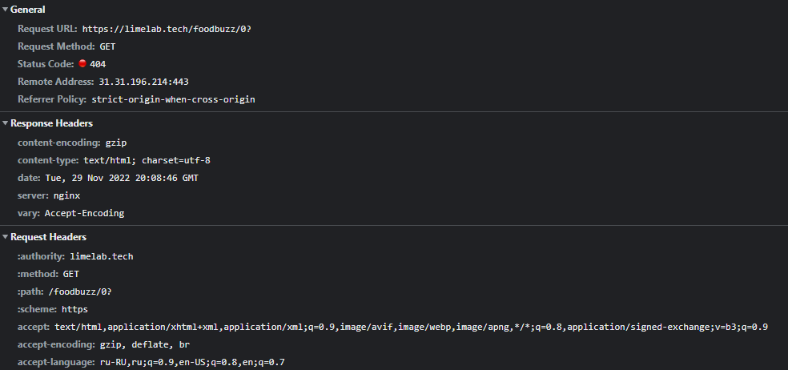 | Blocked | High | Open | Windows 10 x64 19044.1889 Chrome x64 105.0.5195.102

